시중가 근거서류
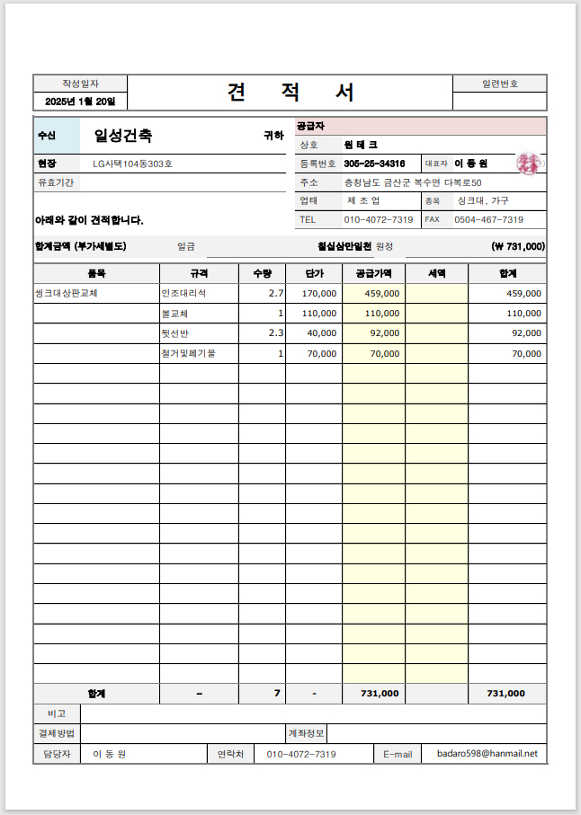
■ 벽지 자재비 근거서류(999999
코드 | 품목 | 규격 | 단가(m2 | 적용기준
999999 | 벽지(LG 휘앙세 | 장폭합지 | 1,300 | 물가자료 2023.11

<첨부_청소 노무비 근거서류 2023년 실내건축 일위대가 적용>

<첨부_23년 11월 물가자료 벽지 자재비 근거서류>

<첨부_씽크대 상판교체 전문업체 견적서>

